상품제안서
코제타 18종 공구세트 | 상품코드: F32254

 |  |  |  |  |  |  | 02-412-0044 | www.easy1.co.kr
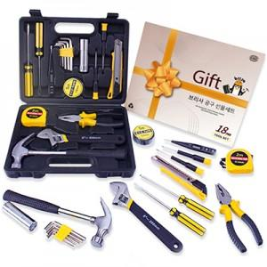

【상세/제작정보】

【인쇄/포장옵션】 | 레이저, 풀칼라 / 포장지포장

【공급단가】 | 수량 | 20~ | 50~ | 100~ | 300~ | 500~
*VAT별도 | 단가 | 18,570원 | 18,260원 | 17,800원 | 17,490원 | 17,020원

【상품 URL】 | https://dev.easy1.co.kr:443/src/goods_detail.php?gdno=32254

